Welcome
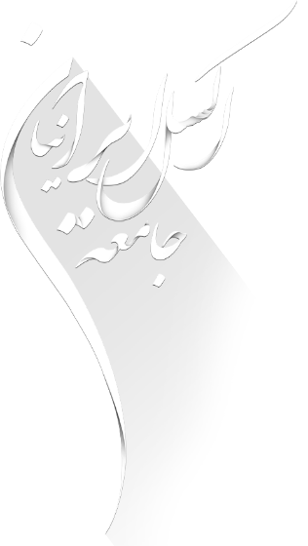

عنوان فایل: لیست شهرهای ایران

لینک مطلب در سایت

برای ورود به فایل کلیک کنید

